CollectiveAccess
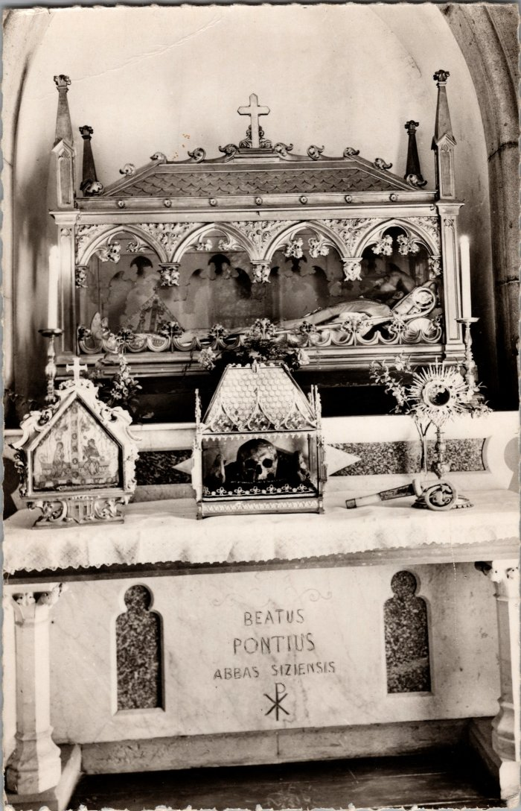
Image | Object | Description | Date
 | Reliques de Ponce de Faucigny (2-3597) | Reliques de Ponce de Faucigny, fondateur de l'abbaye de Sixt dans l'église.

